MATRIZ RCC_23
MATRIZ DE INFORMACIÓN MÍNIMA PARA INFORME DE RENDICIÓN DE CUENTAS AL CIUDADANO - EJERCICIO 2023

1- PRESENTACIÓN
Institución: INDUSTRIA NACIONAL DEL CEMENTO
Periodo del informe: julio, agosto, setiembre de 2023
Misión institucional
Proporcionar productos de primera calidad, satisfacer la demanda del sector de la construcción y contribuir a la economía nacional./Tome’ê mba’erepy iporâva rehegua, tombojerovia tekotevê oga’apopy ryepype ha toipytyvô ñane retâ akârapu’ârâ

2-PRESENTACIÓN DE LOS MIEMBROS DEL COMITÉ DE RENDICIÓN DE CUENTAS AL CIUDADANO (CRCC)
https://www.inc.gov.py/application/files/9216/7759/6137/Resol_PR_No_76-2023_conformacion__del_Comite_RCC_de_la_INC_2023.pdf
Nro. | Dependencia |  | Responsable |  | Cargo que Ocupa
1 | Unidad de Transparencia Anticorrupción |  | Luis Emilio Galeano |  | Responsable UTA
2 | Unidad de Transparencia Anticorrupción |  | Mirta Mendoza |  | Coordinadora CRCC
3 | Gerencia Financiera |  | Rosemary Martínez - Rosa Acosta |  | Especialista Técnico
4 | Gerencia Industrial |  | Miguel Ángel Rolón- Jorge Amarilla |  | Especialista Técnico
5 | Gerencia de Capital Humano |  | Nilsen Carina Acosta |  | Jefa de Dpto. de Planificación, Desarrollo y Bienestar del Personal
6 | Gerencia Comercial |  | Aldo Saucedo- Hernán Ortiz |  | Jefe Dpto. Ventas
7 | Gerencia Logística |  | Gabriel Adorno |  | Coordinador de operaciones Logísticas
8 | Gerencia TIC |  | Arnaldo Santander |  | Especialista Técnico
9 | Auditoria General Interna |  | María Luisa Tufari |  | Auditora Interna
10 | Unidad Operativa de Contrataciones |  | Liza Noemi Mallada- Aníbal Villasboa |  | Control y seguimiento UOC
11 | Asesoría Legal |  | Aldo Andrés González- María Irene Brizuela |  | Abogado Dictaminante
12 | Coordinación Ambiental |  | Miguel Ángel Mitre Colmán |  | Asistente Técnico
13 | Unidad de Planificación Estratégica |  | Diego Saul Villalba |  | Analista de Planificación Estratégica
Cantidad de Miembros del CRCC: |  |  |  | 18
Total Hombres : |  |  |  | 11
Total Mujeres: |  |  |  | 7
Total nivel directivo o rango superior: |  |  |  | 1

2- PLAN DE RENDICIÓN DE CUENTAS AL CIUDADANO
2.1. Resolución de Aprobación y Anexo de Plan de Rendición de Cuentas
https://www.inc.gov.py/application/files/6316/7759/6189/Resol_PR_No_93-2023_aprueba_Plan_RCC_de_la_INC_ano_2023.pdf
2.2 Plan de Rendición de Cuentas. (Copiar abajo link de acceso directo)
https://www.inc.gov.py/application/files/6316/7759/6189/Resol_PR_No_93-2023_aprueba_Plan_RCC_de_la_INC_ano_2023.pdf
Priorización | Tema |  | Vinculación POI, PEI, PND, ODS. | Justificaciones |  | Evidencia
1 | La Producción (Gerencia Industrial); |  | PEI - POI | Fortalecer la operatividad de las plantas industriales para optimizar la producción, cumpliendo con las normas de seguridad industrial. |  | https://www.inc.gov.py/application/files/9116/4639/7556/11.B.1-Res._PR_N_069-2022_Plan_Estrategico_Institucional_PEI.pdf
2 | La Comercialización (Gerencia comercial); |  | PEI - POI | Apuntar a una Política Comercial dinámica e innovadora con visión a la demanda en constante aumento del mercado que permitir el logro de los objetivos |  | https://www.inc.gov.py/application/files/9116/4639/7556/11.B.1-Res._PR_N_069-2022_Plan_Estrategico_Institucional_PEI.pdf
3 | La gestión administrativa financiera (Gerencia Financiera, UOC, Gerencia Administrativa); |  | PEI - POI | Fortalecimiento de la Gestión Financiera institucional para el crecimiento y desarrollo económico sostenible y racional. |  | https://www.inc.gov.py/application/files/9116/4639/7556/11.B.1-Res._PR_N_069-2022_Plan_Estrategico_Institucional_PEI.pdf
4 | La administración y desarrollo de su potencial de Recursos humanos (Gerencia de Capital Humano); |  | PEI - POI | Fortalecimiento del Capital Humano y, de la Gestión de Adm1nistración de los recursos y servicios |  | https://www.inc.gov.py/application/files/9116/4639/7556/11.B.1-Res._PR_N_069-2022_Plan_Estrategico_Institucional_PEI.pdf
5 | La incorporación de los avances Técnicos y tecnológicos en los procesos (TIC) |  | PEI - POI | Fortalecimiento de Tecnologías de la información y comunicación en concordancia a la Modernización de la Infraestructura |  | https://www.inc.gov.py/application/files/9116/4639/7556/11.B.1-Res._PR_N_069-2022_Plan_Estrategico_Institucional_PEI.pdf
6 | El desarrollo de sus operaciones dentro de las normas ambientales legales (Coordinación ambiental); |  | PEI - POI | Gestión Ambiental eficiente y aplicación de Normas de Calidad Ambiental |  | https://www.inc.gov.py/application/files/9116/4639/7556/11.B.1-Res._PR_N_069-2022_Plan_Estrategico_Institucional_PEI.pdf
7 | La planificación adecuada de sus operaciones (UPEP); |  | PEI - POI | Adopción de la cultura de Gestión Integral de Procesos de calidad para el fortalecimiento Institucional (Gobernanza), en acompañamiento a los cambios estructurales. |  | https://www.inc.gov.py/application/files/9116/4639/7556/11.B.1-Res._PR_N_069-2022_Plan_Estrategico_Institucional_PEI.pdf
8 | Instalar efectivamente los mecanismos de integridad, transparencia y lucha contra la corrupción en la Industria Nacional del Cemento (UTAS) |  | PAT 2023 | constituir efectivamente a la Unidad de Transparencia y Anticorrupción de la I.N.C. en una instancia técnica, operativa y especializada de la estructura orgánica de la INC, con facultades para asesorar a la Presidencia y llevar a cabo acciones efectivas y eficaces de prevención y lucha contra la corrupción |  | https://www.inc.gov.py/application/files/7116/7656/5142/Resol_INC_No_75-2023_Plan_Anual_de_Transparencia_y_Anticorrupcion_2023.pdf
Explorar la industria del cemento y otras industrias derivadas por sí o por intermedio de la integración con otras empresas; ejercer el comercio de sus productos en el mercado nacional e internacional; promover el aumento de la producción del cemento con miras a satisfacer la demanda interna y la del comercio de exportación; participar directa o indirectamente en la industria del yeso, la cal y sus derivados ; investigar la existencia de nuevos yacimiento pétreos, terrosos o calcáreos, para su explotación industrial; formular y poner en ejecución programas de transporte fluvial de sus productos a los centros de consumo, por sí o asociada con terceros; elaborar y ejecutar los proyectos de ampliación de las instalaciones del consumo nacional y las posibilidades de exportación; promover la formación de personal técnico nacional; elaborar y publicar las informaciones estadísticas; proceder a la importación de cemento gris para consumo nacional en los casos o períodos en que la producción fuere insuficiente.

3- GESTIÓN INSTITUCIONAL
3.1 Nivel de Cumplimiento de Mínimo de Información Disponible - Transparencia Activa Ley 5189 /14
Mes | Nivel de Cumplimiento |  |  | Enlace publicación de SFP
Julio | Intermedio |  |  | https://www.sfp.gov.py/sfp/archivos/documentos/Intermedio_Julio_2023_dngaz9a8.pdf
Agosto | Intermedio |  |  | https://www.sfp.gov.py/sfp/archivos/documentos/Intermedio_Agosto_2023_3vfzb25x.pdf
Septiembre | Intermedio |  |  | En evaluación
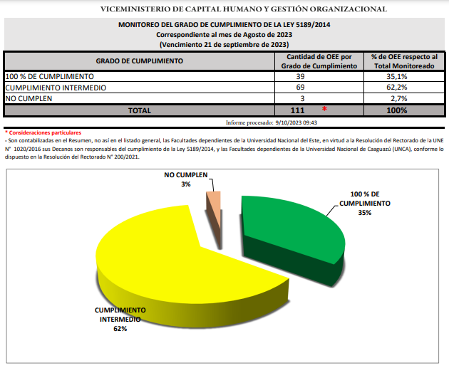 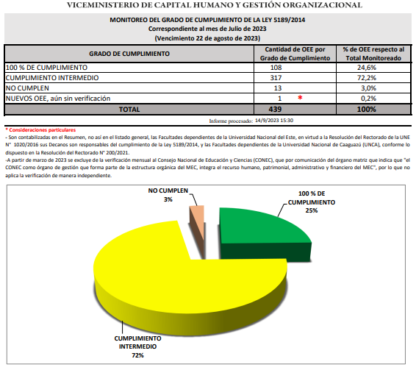

3.2 Nivel de Cumplimiento de Mínimo de Información Disponible - Transparencia Activa Ley 5282/14
Mes | Nivel de Cumplimiento (%) |  |  | Enlace Portal de Transparencia de la SENAC
Julio | 100% |  |  | https://transparencia.senac.gov.py/portal/historial-cumplimiento
Agosto | 100% |  |  | https://transparencia.senac.gov.py/portal/historial-cumplimiento
Septiembre | 100% |  |  | En evaluación
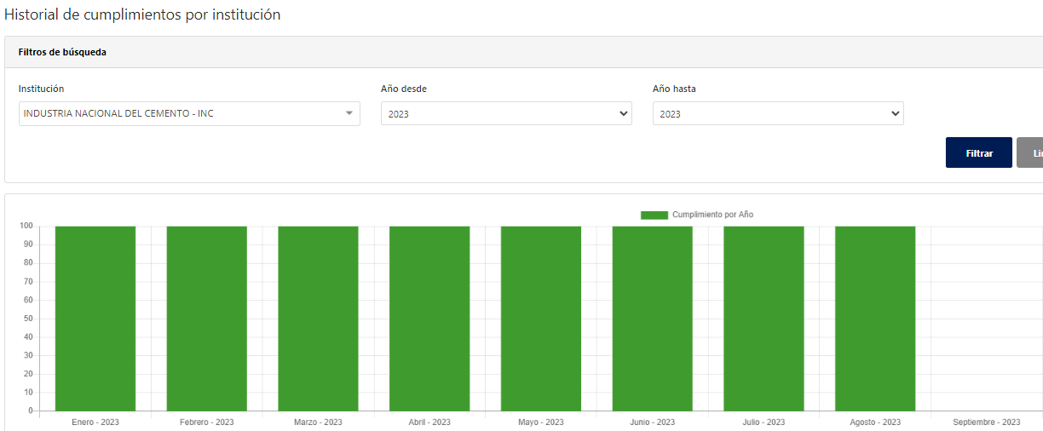 (Puede complementar información aquí y apoyarse en gráficos ilustrativos)

3.3 Nivel de Cumplimiento de Respuestas a Consultas Ciudadanas - Transparencia Pasiva Ley N° 5282/14
Mes | Cantidad de Consultas | Respondidos |  | No Respondidos o Reconsideradas |  | Enlace Portal AIP
Julio | 0 | No aplica / sin solicitud de información
Agosto | 1 | SI |  |  |  | https://informacionpublica.paraguay.gov.py/portal/#!/ciudadano/solicitud/74428
Septiembre | 0 | No aplica / sin solicitud de información

3.4- Servicios o Productos Misionales (Depende de la Naturaleza de la Misión Institucional, puede abarcar un Programa o Proyecto)
Descripción | Objetivo | Metas | Población Beneficiaria | Porcentaje de Ejecución | Resultados Logrados | Evidencia (Informe de Avance de Metas - SPR)
Producción de cemento Portland | Proporcionar cemento portland de primera calidad y contribuir a la economía nacional | 818,500 | Alcance nacional | 32.81% | 268,529 | https://spr.stp.gov.py/tablero/public/geografico4.jsp
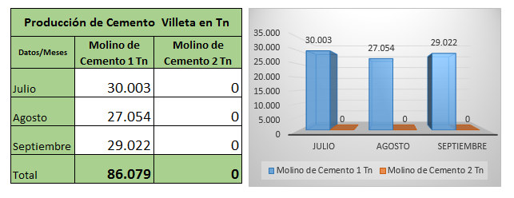
VENTAS de cemento Portland, en el 3er trimestre de 2023
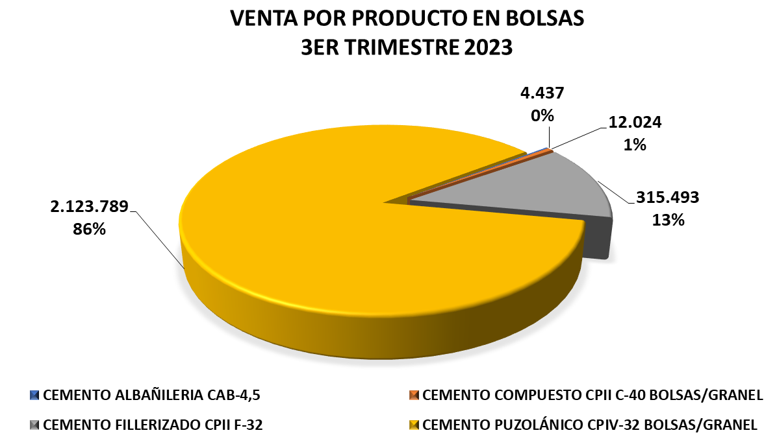

3.5 Contrataciones realizadas
ID | Objeto | Fecha de Contrato | Valor del Contrato | Proveedor Adjudicado | Estado (Ejecución - Finiquitado) | Enlace DNCP
varios | varios | Desde el 01-jul-2023 al 30-set-2023 | no aplica | varios | adjudicados | https://www.contrataciones.gov.py/buscador/licitaciones.html?nro_nombre_licitacion=&convocantes%5B%5D=189&fecha_desde=01-07-2023&fecha_hasta=30-09-2023&tipo_fecha=ADJ&convocante_tipo=&convocante_nombre_codigo=&codigo_contratacion=&catalogo%5Bcodigos_catalogo_n4%5D=&page=1&order=&convocante_codigos=189&convocante_tipo_codigo=&unidad_contratacion_codigo=&catalogo%5Bcodigos_catalogo_n4_label%5D=

3.6 Ejecución Financiera
MES | OBJETO | Descripción | Presupuestado | Ejecutado | Saldos | Evidencia (Enlace Ley 5189)
Jul-23 | GASTO |  |  |  |  | https://www.inc.gov.py/application/files/4816/9202/8829/07-_2023_CRLEJE30Z_-_Mes.pdf
Aug-23 | GASTO |  |  |  |  | https://www.inc.gov.py/application/files/8716/9747/6744/Listado_de_Ejecucion_presupuestaria_agosto_2023..pdf
Sep-23 | GASTO |  |  |  |  | https://www.inc.gov.py/application/files/6916/9747/6000/1-09-2023-CRELE30Z-Acumulado.pdf

5- PARTICIPACIÓN CIUDADANA
5.1. Canales de Participación Ciudadana existentes a la fecha.
N° | Denominación | Descripción |  | Dependencia Responsable del Canal de Participación |  | Evidencia (Página Web, Buzón de SQR, Etc.)
1 | Portal de Denuncias Ciudadana | Hay un enlace de denuncias en la pagina web institucional |  | UTAS |  | https://denuncias.gov.py/portal-publico
2 | Portal de Transparencia Activa | Herramienta estandarizada de acceso a la información pública disponible en la pagina web institucional |  | Área de Acceso a la información pública |  | https://www.inc.gov.py/index.php/transparencia/5189
3 | Pagina Web | Página web institucional en la pestaña “Contacto” con el objeto de establecer un eficiente servicio de atención a la ciudadanía poniendo a disposición de los compatriotas informaciones de interés de conformidad a las disposiciones legales y normativas vigentes, permitiendo a los ciudadanos acceder a la información oficial de la empresa, sus autoridades y marco legal; leer las últimas noticias sobre la industria, conocer los productos y sus precios, visualizar la lista de despacho diario, así como encontrar los puntos de venta y distribución de los cementos Vallemí. De igual manera es posible visualizar la documentación institucional correspondiente a la Ley Nº 5.282/14; así como realizar denuncias en marco de lo establecido por la Ley Nº 5282/2014. |  | Área de Acceso a la información pública |  | www.inc.gov.py

5.2. Participación y difusión en idioma Guaraní
Producto (actividades, materiales, insumos, etc.) |  | Descripción |  | Fecha | Enlace
Firma de convenio |  | Se ha suscripto un convenio marco con la Secretaria de Políticas Lingüísticas, con el objeto de establecer una relación interinstitucional de cooperación reciproca. También y en base al convenio mencionado se realizaron Cursos de Guaraní comunicativo en los tres frente de servicio de la institución |  | 2022-09-19 | https://www.inc.gov.py/application/files/7216/8147/8468/Convenio_con_Secretaria_de_Politicas_Linguistas_-_con_Resolucion.pdf

5.3 Diagnostico "The Integrity app"
 | No fue aplicado en este periodo.-

6- INDICADORES MISIONALES DE RENDICIÓN DE CUENTAS AL CIUDADANO
6.1- Indicadores Misionales Identificados
Cantidad de indicadores |  | Descripción del Indicador misional |  | Enlace
1 |  | Conformación del Comité RCC 2023 |  | https://www.inc.gov.py/application/files/9216/7759/6137/Resol_PR_No_76-2023_conformacion__del_Comite_RCC_de_la_INC_2023.pdf https://www.inc.gov.py/application/files/9216/7759/6137/Resol_PR_No_76-2023_conformacion__del_Comite_RCC_de_la_INC_2023.pdf https://www.inc.gov.py/application/files/9216/7759/6137/Resol_PR_No_76-2023_conformacion__del_Comite_RCC_de_la_INC_2023.pdf
1 |  | Aprobación del Plan RCC 2023 |  | https://www.inc.gov.py/application/files/6316/7759/6189/Resol_PR_No_93-2023_aprueba_Plan_RCC_de_la_INC_ano_2023.pdf
1 |  | Convocatorias a Reuniones del comité RCC |  | https://www.inc.gov.py/application/files/2716/9722/2919/Circular_CRCC_N_03-_Convocatoria..pdf
1 |  | Planillas de asistencia a Reuniones del comité RCC |  | https://www.inc.gov.py/application/files/1816/9722/2876/Planilla_de_asistencia_Rendicion_de_cuentas_03-10-2023..pdf

6.2 Gestión de riesgos de corrupción
Ámbito de Aplicación | Cantidad de Riesgos detectados | Descripción del Riesgo de corrupción |  | Medidas de mitigación | Enlace Evidencias
Sin novedades en el tercer periodo

7- GESTIÓN DE DENUNCIAS
7.1.Gestión de denuncias de corrupción
Ticket Numero | Fecha Ingreso | Descripción |  | Estado | Enlace Portal de Denuncias de la SENAC
No se han registrado/recibido denuncias en este periodo a través del sistema de denuncias SSP administrado por la SENAC.

8- CONTROL INTERNO Y EXTERNO
8.1 Informes de Auditorias Internas y Auditorías Externas en el Trimestre
Auditorias Financieras
Nro. Informe | Fecha | Descripción |  |  | Evidencia (Enlace Ley 5282/14)
1 | julio | INFORME DE TRABAJOS REALIZADOS POR LA AUDITORIA INTERNA EN EL TERCER TRIMESTRE 2023 |  |  | https://www.inc.gov.py/application/files/5116/9652/4671/Trabajos_realizados_en_el_tercer_trimestre_-_2023.pdf
 | agosto
 | setiembre
(Puede complementar información aquí y apoyarse en gráficos ilustrativos)

Auditorias de Gestión
Nro. Informe | Fecha | Descripción |  |  | Evidencia (Enlace Ley 5282/14)
NO APLICA EN ESTE PERIODO

Auditorías Externas
Nro. Informe | Fecha | Descripción |  |  | Evidencia (Enlace Ley 5282/14)
NO APLICA EN ESTE PERIODO

Otros tipos de Auditoria
Nro. Informe | Fecha | Descripción |  |  | Evidencia (Enlace Ley 5282/14)
NO APLICA EN ESTE PERIODO

Planes de Mejoramiento elaborados en el Trimestre
Nro. | Fecha | Informe de referencia |  |  | Evidencia (Adjuntar Documento)
NO APLICA EN ESTE PERIODO

8.2 Modelo Estándar de Control Interno para las Instituciones Públicas del Paraguay
Periodo |  |  | Calificación MECIP de la Contraloría General de la República (CGR)
2019 |  |  | 1.79
2020 |  |  | 2.43
2021 |  |  | 2.40
2022 |  |  | 2.34

9- DESCRIPCIÓN CUALITATIVA DE LOGROS ALCANZADOS
Logros cualitativos de la institución La actual Administración de la Industria Nacional del Cemento, en su compromiso de devolver a las fábricas la previsibilidad y estabilidad en los procesos productivos, priorizó la inversión en infraestructura industrial, dentro del semestre se han concretado parte importante de estas, que abarcan modificaciones significativas dentro de un nuevo diseño industrial de producción que propone garantizar la provisión de cemento portland al mercado nacional, estos son citados a continuación: Se dotó a ambas plantas de un nuevo sistema de filtrado de agua cruda para uso industrial, de suma importancia para la refrigeración de los equipos de planta. El sistema, que utiliza tecnología de última generación, cuenta con una capacidad de filtrado de hasta 180 m3/h y permite la reducción de la utilización de sulfato de aluminio en un 50%. Se adquirió un nuevo motor asincrónico trifásico de media tensión de 3.500 kW para el Molino I de Cemento del CIP Villeta, con el fin de afianzar la continuidad de la marcha del molino, dentro del plan de mejoramiento de estabilidad de la línea productiva. Fueron adquiridos nuevos compresores con el fin de aumentar la alimentación del horno de clinker de la Planta Industrial de Vallemí, reforzándose con esto la estabilidad de producción de clinker. Se destaca el cambio de 438 m. de rieles del carro apilador de materia prima de la fábrica de Vallemí luego de 38 años, con lo cual se aumentó la fiabilidad del equipo responsable de la formación del parque de pre-homogeneización de material, etapa fundamental en la fabricación del clinker. Se concretó la puesta en servicio del sistema de despacho a granel en la Planta Industrial de Vallemí, como parte del proyecto de optimización del sistema de entrega de cemento, con el cual se alcanza la capacidad de despacho nominal máxima de 1.500 ton/día, y la posibilidad de despacho de cemento en bolsas y a granel en forma simultánea. Todas las inversiones citadas fueron

